关系图
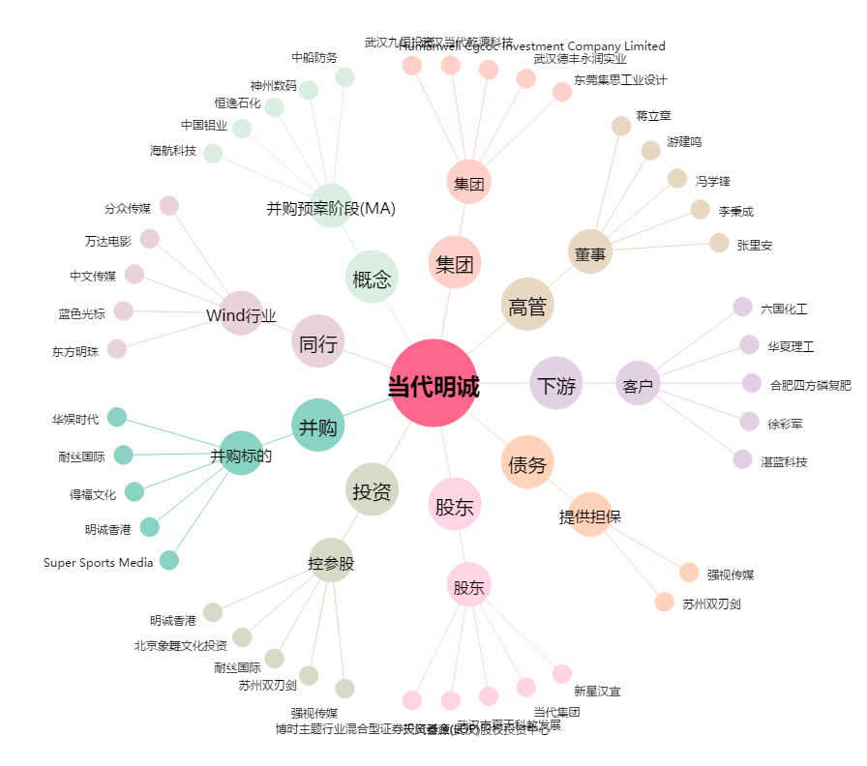
当代明诚[600136.SH] - 关系概览图

